settings.xml
先下载好Maven或者不下载也可以，因为Eclipse内置了一个Maven。

 | 选择Maven安装目录, 也可以选第一个内嵌的Maven

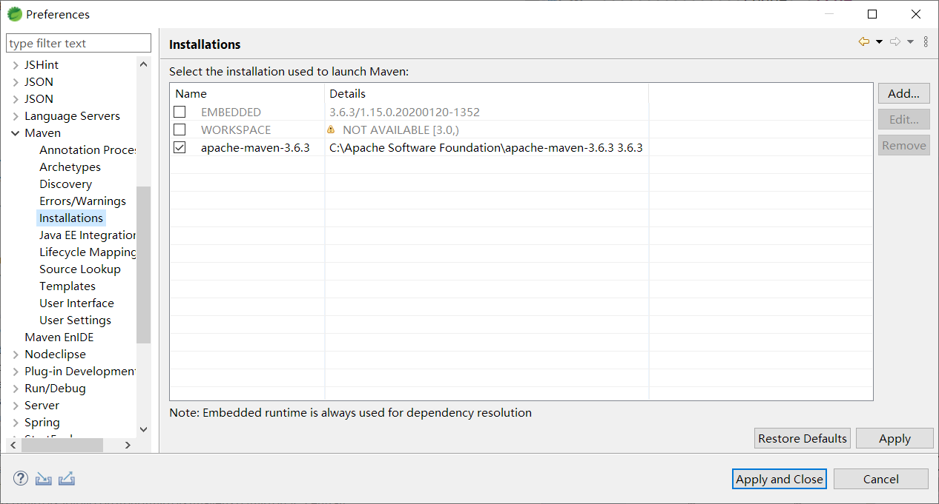

 | 修改Maven本地仓库地址，请随意设置。

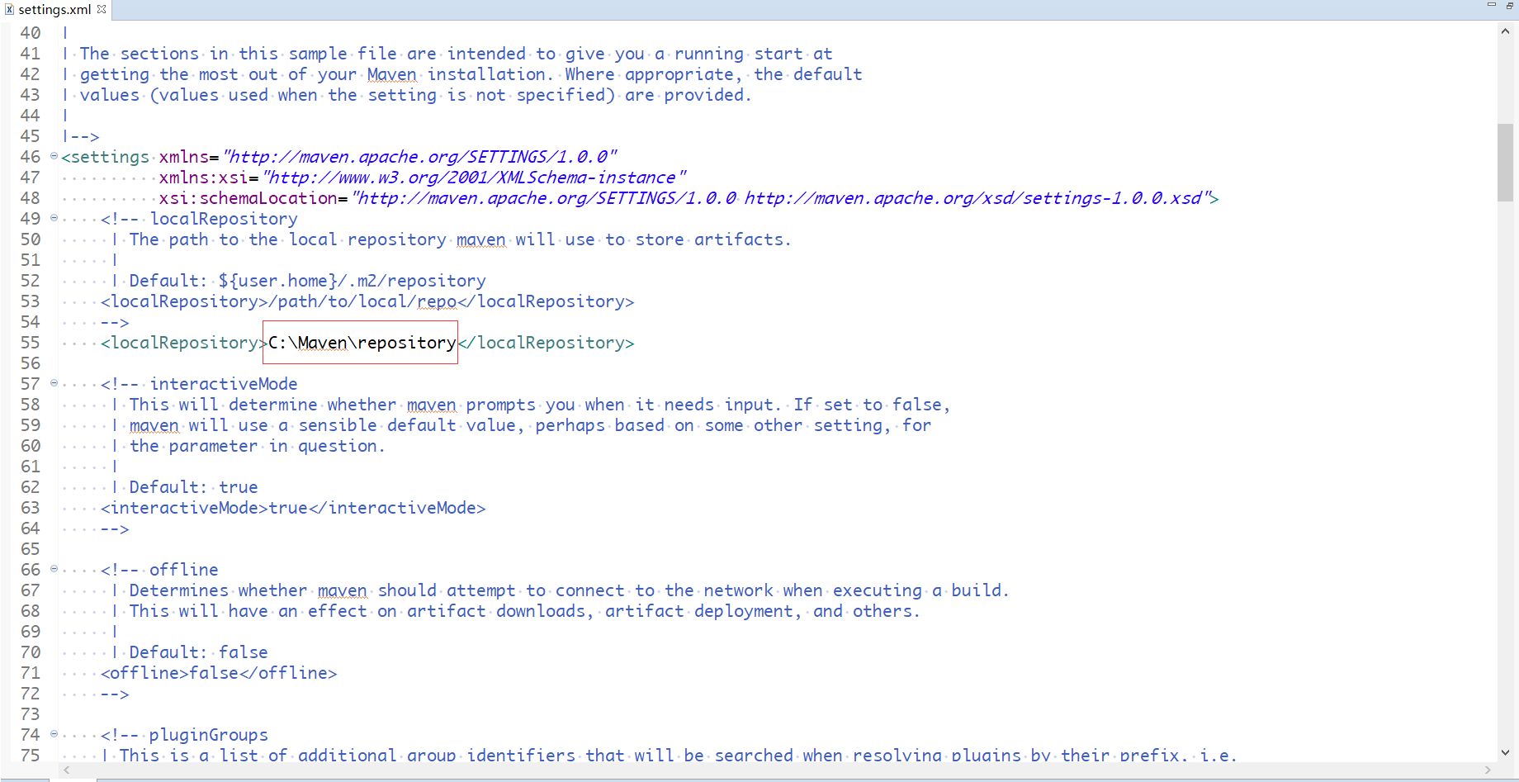

 | 在mirrors标签下增加Maven的国内镜像仓库
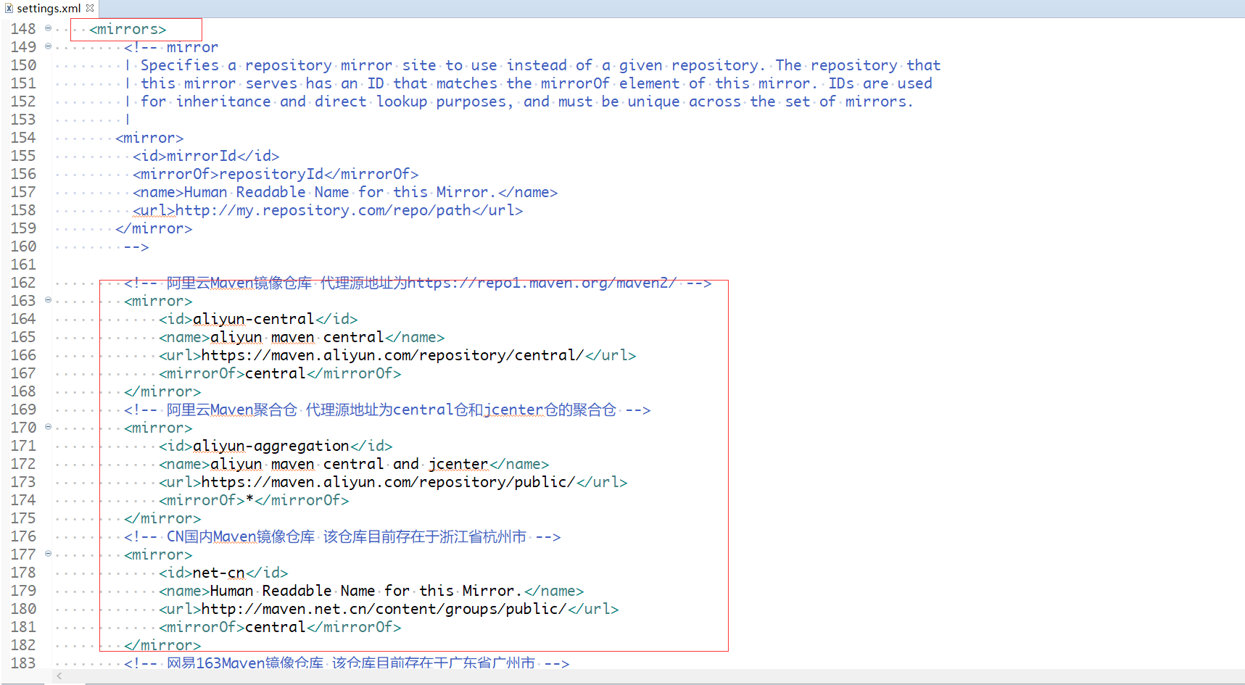

 | 以下列出了国内提供的Maven镜像源，可以选择标绿列进行复制，复制标黄部分的阿里云镜像其实就可以了:

 | <!-- 阿里云Maven镜像仓库 代理源地址为https://repo1.maven.org/maven2/ -->
 | <mirror>
 | <id>aliyun-central</id>
 | <name>aliyun maven central</name>
 | <url>https://maven.aliyun.com/repository/central/</url>
 | <mirrorOf>central</mirrorOf>
 | </mirror>
 | <!-- 阿里云Maven聚合仓 代理源地址为central仓和jcenter仓的聚合仓 -->
 | <mirror>
 | <id>aliyun-aggregation</id>
 | <name>aliyun maven central and jcenter</name>
 | <url>https://maven.aliyun.com/repository/public/</url>
 | <mirrorOf>*</mirrorOf>
 | </mirror>
 | <!-- CN国内Maven镜像仓库 该仓库目前存在于浙江省杭州市 -->
 | <mirror>
 | <id>net-cn</id>
 | <name>Human Readable Name for this Mirror.</name>
 | <url>http://maven.net.cn/content/groups/public/</url>
 | <mirrorOf>central</mirrorOf>
 | </mirror>
 | <!-- Maven Repository -->
 | <mirror>
 | <id>central-repository</id>
 | <name>Maven China Mirror</name>
 | <url>https://repo1.maven.org/maven2/</url>
 | <mirrorOf>central</mirrorOf>
 | </mirror>

 | <!-- 华为云 -->
 | <mirror>
 | <id>huaweicloud</id>
 | <name>huaweicloud</name>
 | <url>https://mirrors.huaweicloud.com/repository/maven/</url>
 | <mirrorOf>*</mirrorOf>
 | </mirror>
 | <!-- 腾讯云 -->
 | <mirror>
 | <id>nexus-tencentyun</id>
 | <name>Nexus tencentyun</name>
 | <url>http://mirrors.cloud.tencent.com/nexus/repository/maven-public/</url>
 | <mirrorOf>*</mirrorOf>
 | </mirror>

Maven archetype
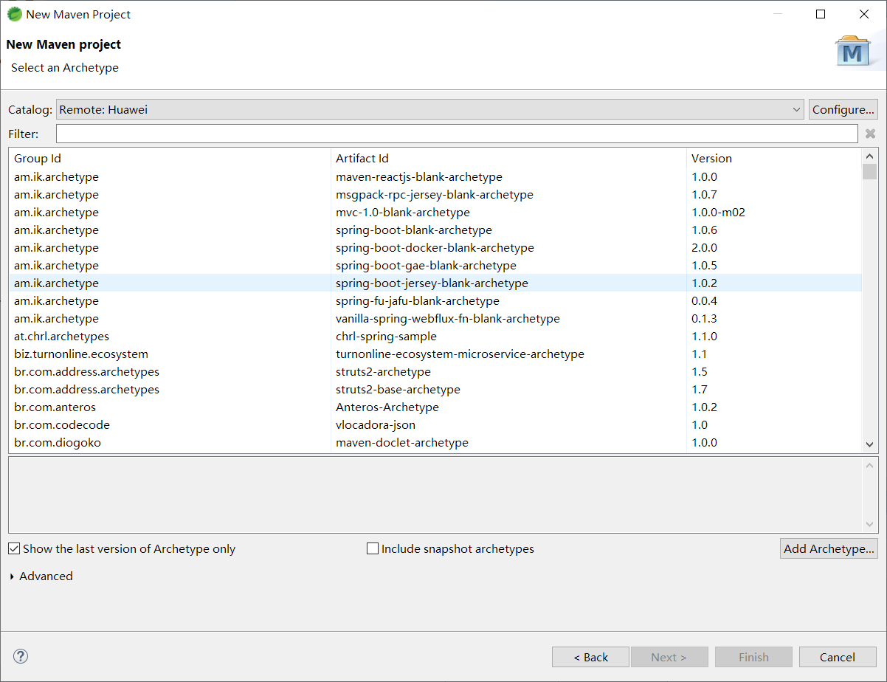
在建立Maven项目时，可以联网选择Maven骨架，以下为华为云提供的Maven骨架服务。

 | 在如下位置加上Huawei的Remote Archetype Catalog
https://mirrors.huaweicloud.com/repository/maven/

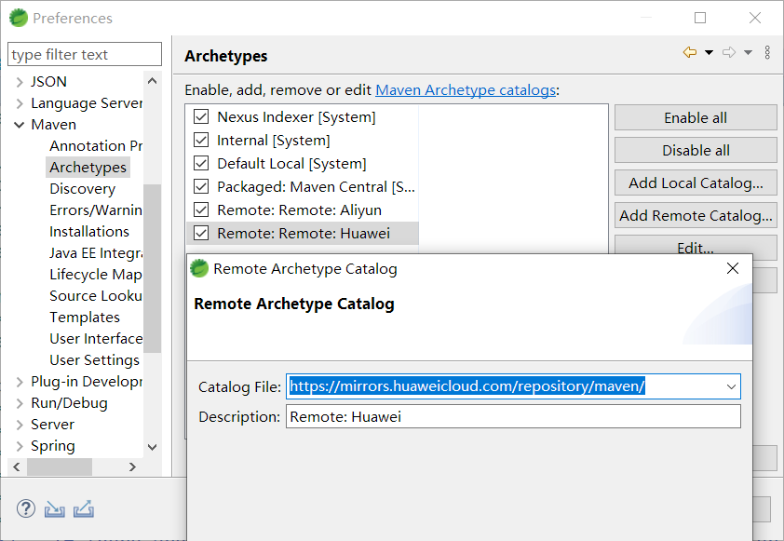

 | 在新建Maven工程时就可以有Maven仓库中所有骨架的提示了

Maven template
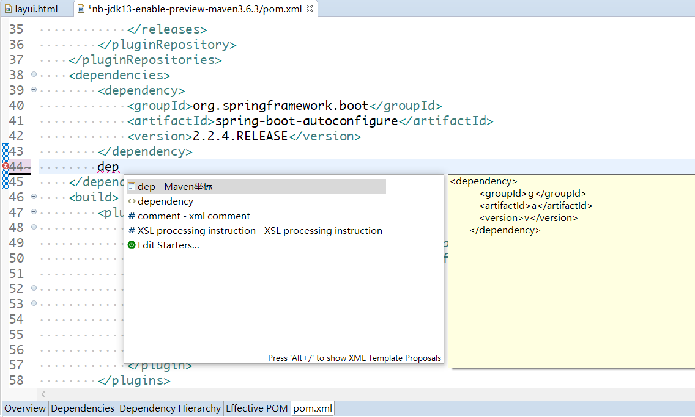
为了更好的代码提示，建议26个字母；

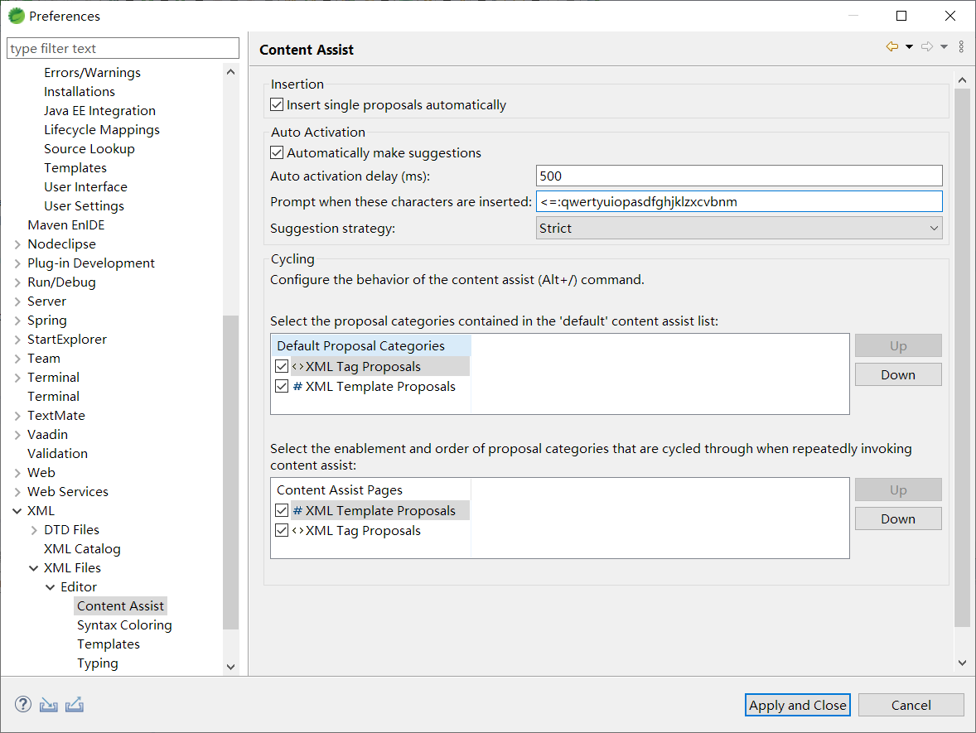

点击选项卡右侧New…按钮，添加如下template，记得在弹出的对话框中Context选择Project

 | <dependencies>
 | ${cursor}
 | </dependencies>
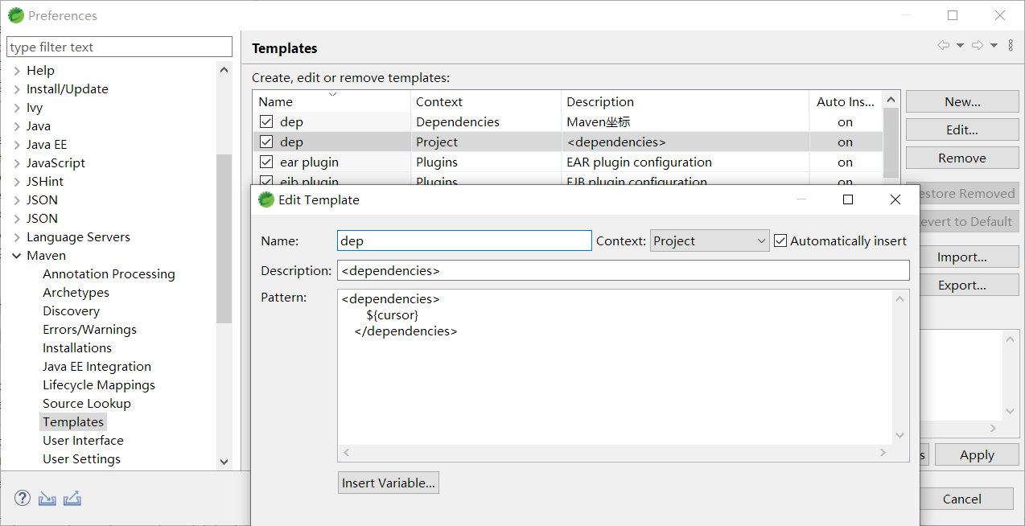

在pom.xml中输入dep，选中第一个提示

效果是输入dep可以选择插入<dependencies></dependencies>标签

建立如下template，记得在弹出的对话框中Context选择Dependencies

 | <dependency>
 | <groupId>${cursor}${g}</groupId>
 | <artifactId>${a}</artifactId>
 | <version>${v}</version>
 | </dependency>

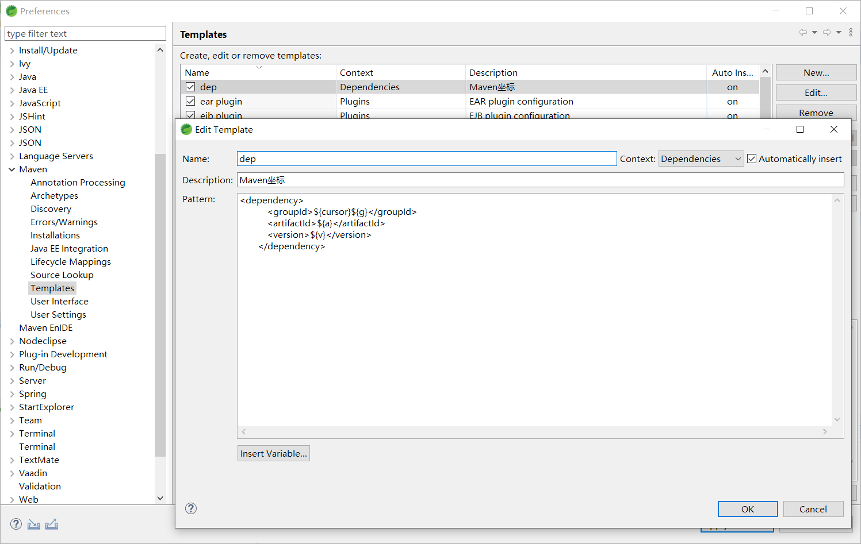

效果：首先打出dep，选择第一个代码提示，
 | 光标会首先定位到groupId的位置，输入groupId的开头部分，然后按Alt+/进行代码提示，写好后可以按Tab键可以在g、a、v处移动
 |  | ，方便继续写artifactId和version
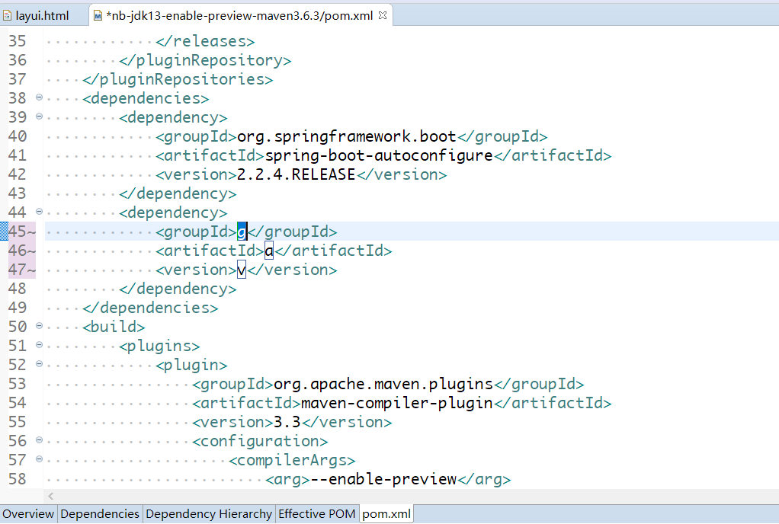
 |  |  | 如果写完了，可以按Enter键。

Maven索引
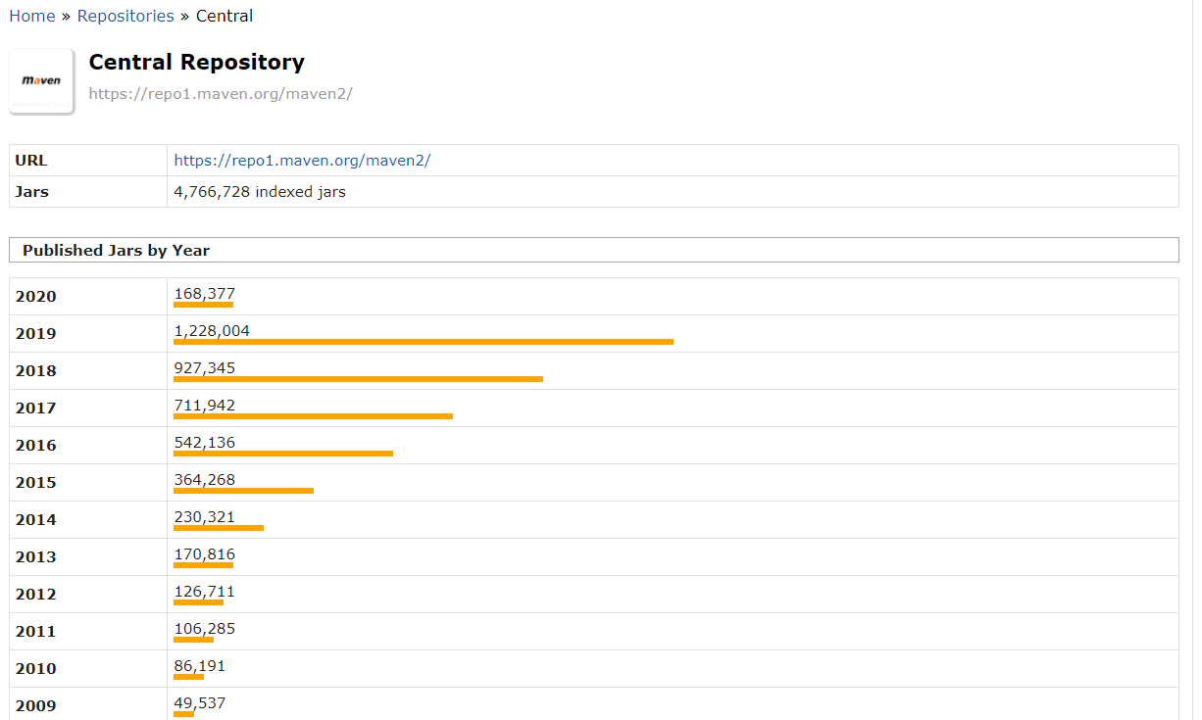
Maven索引是方便IDE对Maven坐标进行代码提示的。

选择如下选项，就能每次打开Eclipse都会下载索引，方便Eclipse提示pom.xml中的maven坐标。
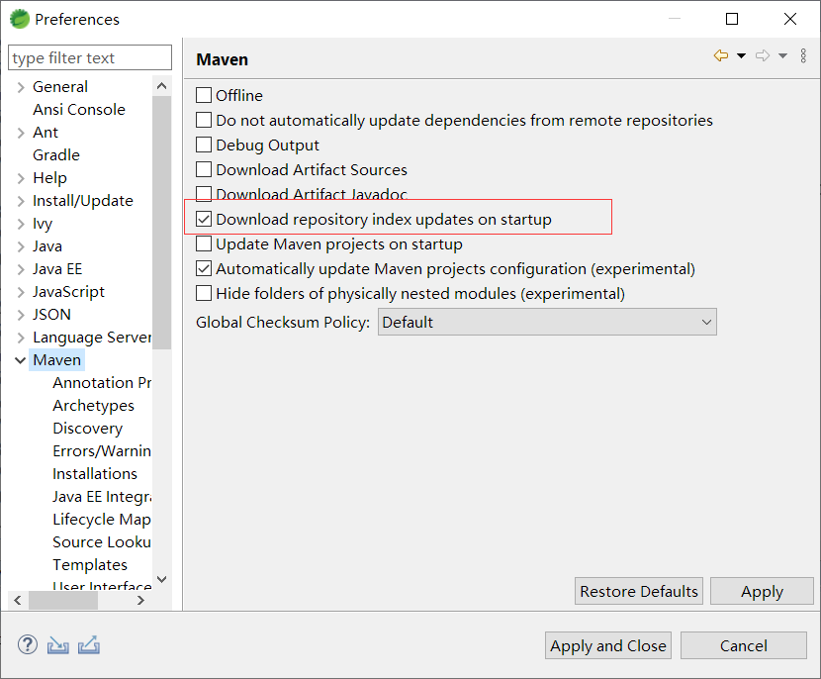

Ctrl+3，搜索Maven Repositories，
 | 点击打开Maven Repositories视图，Local Repositories下的Local Repository就是本地仓库
 |  | 如果没有代码提示，可以右键本地仓库，选择Rebuild Index，重新建立本地仓库的Maven索引。
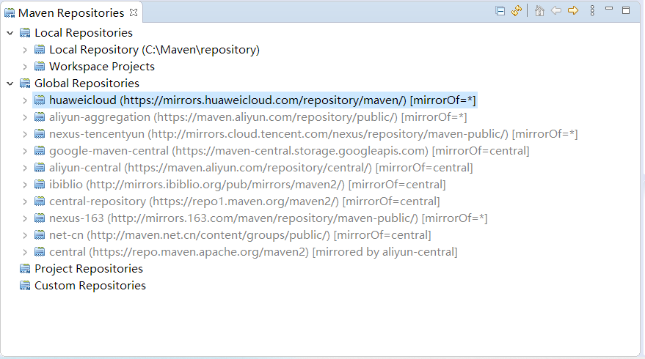
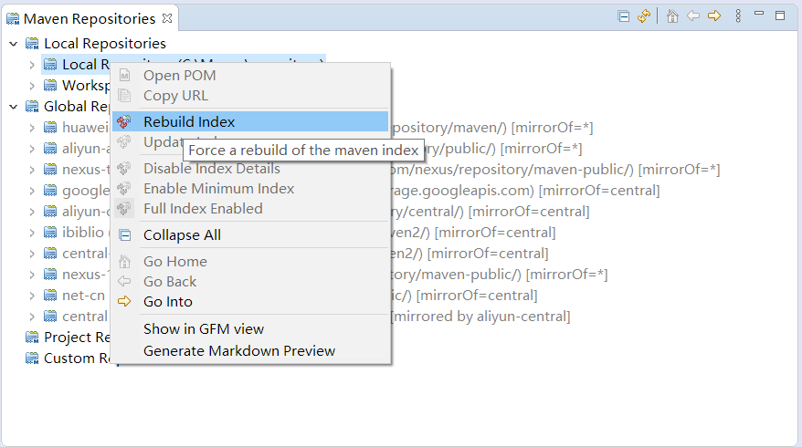

 | 由于国内各大Maven镜像服务提供商没有提供Maven索引文件，避免Eclipse卡死。
 |  | 所以Global Repositories中的所有远程仓库请右键选择Index Details Disabled，避免Eclipse因为连网试图下载索引卡死
 |  |  | 选择Index Details Disabled后，仓库会便会，比如下图所有Global Repositories都变灰了。
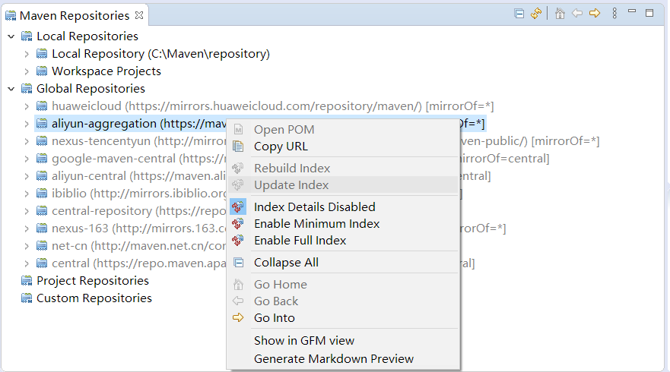

 | 如果你修改了settings.xml，请点击重载settings.xml按钮。
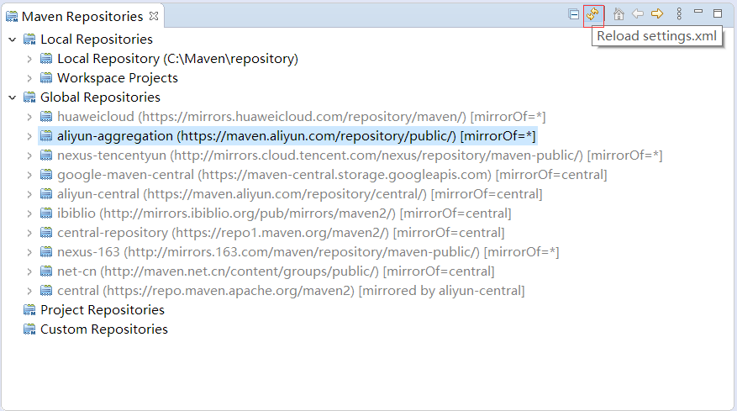

以下可以不看

在视图下可以选中本地或者远程仓库，右键菜单选择Rebuild Index，更新索引。
Maven提供了一个索引：
https://repo.maven.apache.org/maven2/.index/nexus-maven-repository-index.gz
索引介绍
http://maven.apache.org/repository/central-index.html
中国镜像仓库里的索引：
https://repo1.maven.org/maven2/.index/nexus-maven-repository-index.gz
以上下载都及其缓慢。

以下都是缺失索引。
https://maven.aliyun.com/repository/central/.index/nexus-maven-repository-index.gz
http://mvn.gt.igexin.com/nexus/content/groups/public/.index/nexus-maven-repository-index.gz

https://repo.maven.apache.org/maven2/.index/nexus-maven-repository-index.gz
https://repo1.maven.org/maven2/.index/nexus-maven-repository-index.gz

http://mirrors.ibiblio.org/pub/mirrors/maven2/.index/nexus-maven-repository-index.gz

华为云虽然打开是404但是文件存在。
https://mirrors.huaweicloud.com/repository/maven/.index/nexus-maven-repository-index.gz

Aliyun Maven没有提供索引文件nexus-maven-repository-index.zip，所以pom.xml只能提示本地下载的maven依赖

设置：
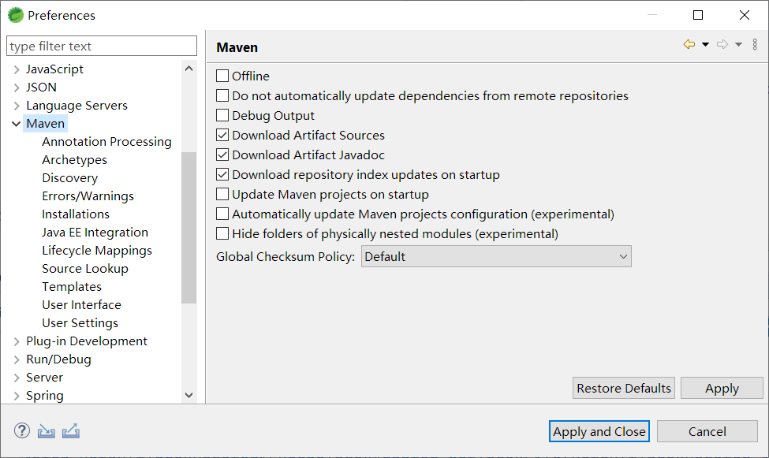

打开Maven Repositories视图，Clobal Repositories里有很多settings.conf里配置的镜像。但是Error Log视图里显示都没有找到索引。

阿里云镜像服务介绍的可以用的maven仓库：
https://help.aliyun.com/document_detail/131465.html
https://blog.csdn.net/Hello_World_QWP/article/details/85046483

这个文章里提供的连接可以看到阿里云仓库的所有jar，阿里云仓库目前的地址已经不给看目录了
https://blog.csdn.net/jian876601394/article/details/78707884
 |  |  | 通过访问可以直接看到目录和文件：http://mvn.gt.igexin.com/nexus/content/groups/public/

可以用来找出mvnrepository网站利用的Central Repository的地址为https://repo1.maven.org/maven2（中国镜像）
https://www.cnblogs.com/crazylqy/p/5977071.html
https://mvnrepository.com/repos/central

pom.xml提示
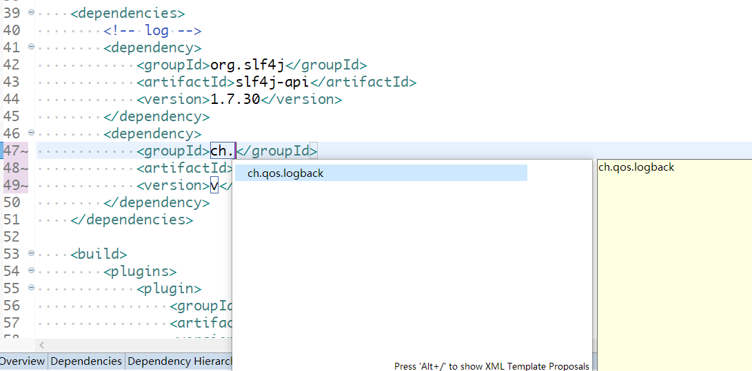
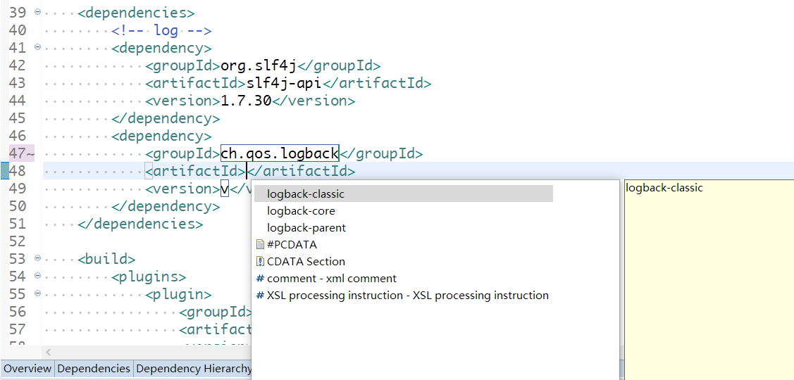
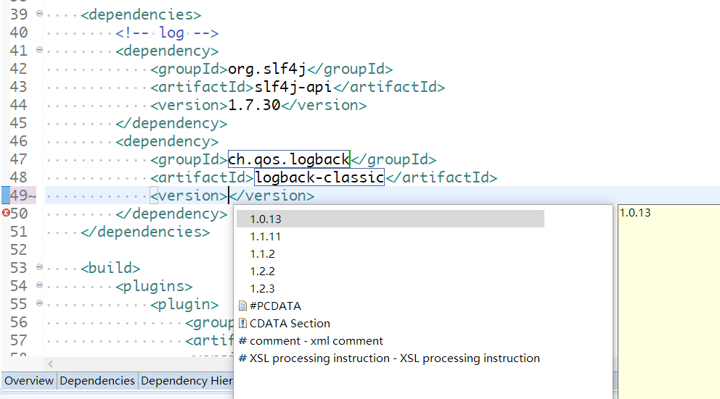
本来如果国内镜像提供了Maven索引的话，那么Eclipse是可以提供所有Jar的坐标的。
 | 可是它们没有提供，所以只能依靠本地仓库下载好的的jar进行代码提示
对于Maven的pom文件，可以提示本地仓库中已经下载好的jar包的groupId, artifactId, version，请按Ctrl+/进行提示。
 | 初次尝试请写好一个Maven坐标，下载到本地仓库后，按照[Maven索引]页说的方法建立本地仓库的索引，或者重启Eclipse.
 |  | 再次提示，按Tab键可以在groupId, artifactId, version之间移动，按Enter键即表示坐标已经写好，可以继续添加其他坐标了。

